bikeroute
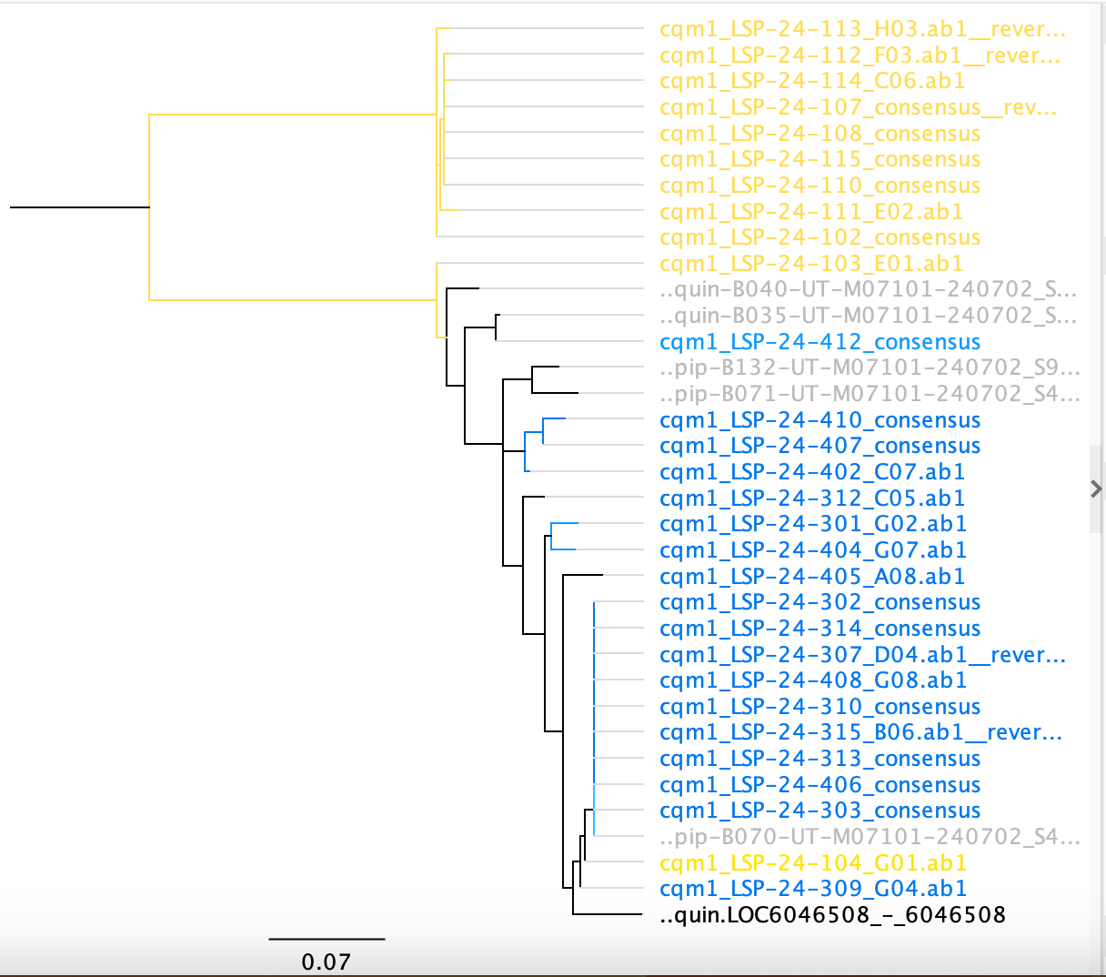
Collection ID |  | Collection site | Collection date | Label | species (based on Ace2 sequences) | notes
101 | BC23_21 | LSP | 24 | LSP_24_--_101 | Culex restuans
102 | BC23_22 | LSP | 24 | LSP_24_--_102
103 | BC23_23 | LSP | 24 | LSP_24_--_103 | Culex pipiens
104 | BC23_24 | LSP | 24 | LSP_24_--_104
106 | BC23_25 | LSP | 24 | LSP_24_--_106 | Culex restuans
107 | BC23_26 | LSP | 24 | LSP_24_--_107 | Culex restuans
108 | BC23_27 | LSP | 24 | LSP_24_--_108 | Culex restuans
110 | BC23_28 | LSP | 24 | LSP_24_--_110
111 | BC23_29 | LSP | 24 | LSP_24_--_111 | Culex restuans
112 | BC23_30 | LSP | 24 | LSP_24_--_112 | Culex restuans
113 | BC23_31 | LSP | 24 | LSP_24_--_113 | Culex restuans
114 | BC23_32 | LSP | 24 | LSP_24_--_114
115 | BC23_33 | LSP | 24 | LSP_24_--_115 | Culex restuans
116 | BC23_34 | LSP | 24 | LSP_24_--_116 | Culex restuans
118 | BC23_35 | LSP | 24 | LSP_24_--_118 | Culex restuans
119 | BC23_36 | LSP | 24 | LSP_24_--_119
125 | BC23_37 | LSP | 24 | LSP_24_--_125
127 | BC23_38 | LSP | 24 | LSP_24_--_127 | Culex restuans
301 | BC22_44 | LSP | 24 | LSP_24_--_301 | Culex pipiens
302 | BC22_45 | LSP | 24 | LSP_24_--_302 | Culex pipiens
303 | BC22_46 | LSP | 24 | LSP_24_--_303 | Culex pipiens
307 | BC22_47 | LSP | 24 | LSP_24_--_307 | Culex pipiens
309 | BC22_48 | LSP | 24 | LSP_24_--_309 | Culex pipiens
310 | BC23_01 | LSP | 24 | LSP_24_--_310 | Culex pipiens
312 | BC23_02 | LSP | 24 | LSP_24_--_312 | Culex pipiens
313 | BC23_03 | LSP | 24 | LSP_24_--_313 | Culex pipiens
314 | BC23_04 | LSP | 24 | LSP_24_--_314 | Culex pipiens
315 | BC23_05 | LSP | 24 | LSP_24_--_315 | Culex pipiens
323 | BC23_06 | LSP | 24 | LSP_24_--_323
324 | BC23_07 | LSP | 24 | LSP_24_--_324 | Culex pipiens
401 | BC23_08 | LSP | 24 | LSP_24_--_401
402 | BC23_09 | LSP | 24 | LSP_24_--_402 | Culex pipiens
403 | BC23_10 | LSP | 24 | LSP_24_--_403 | Culex pipiens
404 | BC23_11 | LSP | 24 | LSP_24_--_404 | Culex pipiens
405 | BC23_12 | LSP | 24 | LSP_24_--_405 | Culex pipiens
406 | BC23_13 | LSP | 24 | LSP_24_--_406 | Culex pipiens
407 | BC23_14 | LSP | 24 | LSP_24_--_407 | Culex pipiens
408 | BC23_15 | LSP | 24 | LSP_24_--_408 | Culex pipiens
409 | BC23_16 | LSP | 24 | LSP_24_--_409
410 | BC23_17 | LSP | 24 | LSP_24_--_410 | Culex pipiens
411 | BC23_18 | LSP | 24 | LSP_24_--_411 | Culex pipiens
412 | BC23_19 | LSP | 24 | LSP_24_--_412 | Culex pipiens
101 | BC22_22 | MET | 24 | MET_24_--_101 | Culex pipiens
102 | BC22_23 | MET | 24 | MET_24_--_102 | Culex pipiens
103 | BC22_24 | MET | 24 | MET_24_--_103 | Culex pipiens
104 | BC22_25 | MET | 24 | MET_24_--_104 | Culex pipiens
105 | BC22_26 | MET | 24 | MET_24_--_105 | Culex pipiens
106 | BC22_27 | MET | 24 | MET_24_--_106 | Culex pipiens
107 | BC22_28 | MET | 24 | MET_24_--_107
108 | BC22_29 | MET | 24 | MET_24_--_108 | Culex pipiens
109 | BC22_30 | MET | 24 | MET_24_--_109 | Culex pipiens
110 | BC22_31 | MET | 24 | MET_24_--_110 | Culex pipiens
111 | BC22_32 | MET | 24 | MET_24_--_111 | Culex pipiens
401 | BC22_33 | MET | 24 | MET_24_--_401 | Culex pipiens
402 | BC22_34 | MET | 24 | MET_24_--_402 | Culex pipiens
403 | BC22_35 | MET | 24 | MET_24_--_403 | Culex pipiens
404 | BC22_36 | MET | 24 | MET_24_--_404 | Culex pipiens
405 | BC22_37 | MET | 24 | MET_24_--_405 | Culex pipiens
406 | BC22_38 | MET | 24 | MET_24_--_406 | Culex pipiens
407 | BC22_39 | MET | 24 | MET_24_--_407 | Culex pipiens
408 | BC22_40 | MET | 24 | MET_24_--_408 | Culex pipiens
409 | BC22_41 | MET | 24 | MET_24_--_409 | Culex pipiens
410 | BC22_42 | MET | 24 | MET_24_--_410 | Culex pipiens
411 | BC22_43 | MET | 24 | MET_24_--_411 | Culex pipiens
101 | BC22_01 | SPI | 24 | SPI_24_--_101 | Culex pipiens
102 | BC22_02 | SPI | 24 | SPI_24_--_102 | Culex pipiens
103 | BC22_03 | SPI | 24 | SPI_24_--_103 | Culex pipiens
104 | BC22_04 | SPI | 24 | SPI_24_--_104 | Culex pipiens
105 | BC22_05 | SPI | 24 | SPI_24_--_105 | Culex pipiens
106 | BC22_06 | SPI | 24 | SPI_24_--_106 | Culex pipiens
107 | BC22_07 | SPI | 24 | SPI_24_--_107 | Culex pipiens
108 | BC22_08 | SPI | 24 | SPI_24_--_108 | Culex pipiens
109 | BC22_09 | SPI | 24 | SPI_24_--_109 | Culex pipiens
110 | BC22_10 | SPI | 24 | SPI_24_--_110 | Culex pipiens
401 | BC22_11 | SPI | 24 | SPI_24_--_401 | Culex pipiens
402 | BC22_12 | SPI | 24 | SPI_24_--_402 | Culex pipiens
403 | BC22_13 | SPI | 24 | SPI_24_--_403 | Culex pipiens
404 | BC22_14 | SPI | 24 | SPI_24_--_404 | Culex pipiens
405 | BC22_15 | SPI | 24 | SPI_24_--_405 | Culex pipiens
406 | BC22_16 | SPI | 24 | SPI_24_--_406 | Culex pipiens
407 | BC22_17 | SPI | 24 | SPI_24_--_407 | Culex pipiens
408 | BC22_18 | SPI | 24 | SPI_24_--_408 | Culex pipiens
409 | BC22_19 | SPI | 24 | SPI_24_--_409 | Culex pipiens
410 | BC22_20 | SPI | 24 | SPI_24_--_410 | Culex pipiens
411 | BC22_21 | SPI | 24 | SPI_24_--_411 | Culex pipiens

